상품제안서
소싱 푸딩 보풀제거기 | 상품코드: F17065

 |  |  |  |  |  |  | 02-412-0044 | www.easy1.co.kr
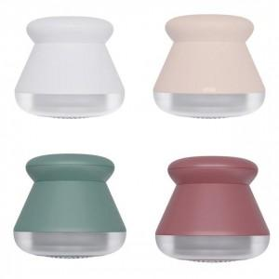 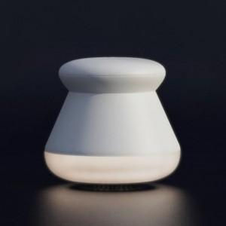 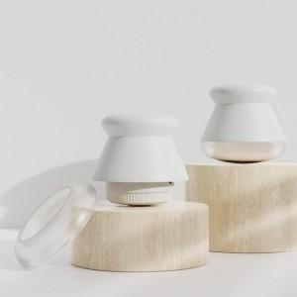

【상세/제작정보】 | 정격전압 : DC 5V 1A / 소비전력 : 5W / 중량 : 150g

【인쇄/포장옵션】 | 레이저 / 포장지포장

【공급단가】 | 수량 | 50~ | 100~ | 500~ | 1,000~ | 2,000~
*VAT별도 | 단가 | 14,850원 | 14,300원 | 13,750원 | 13,200원 | 12,870원

【상품 URL】 | https://easy1.co.kr:443/src/goods_detail.php?gdno=17065

